Sheet1
模块 | 序号 | 完善内容
 | 1 | 订单列表还房贷要插入一条商品编码字段 商品编码字段现成的 | 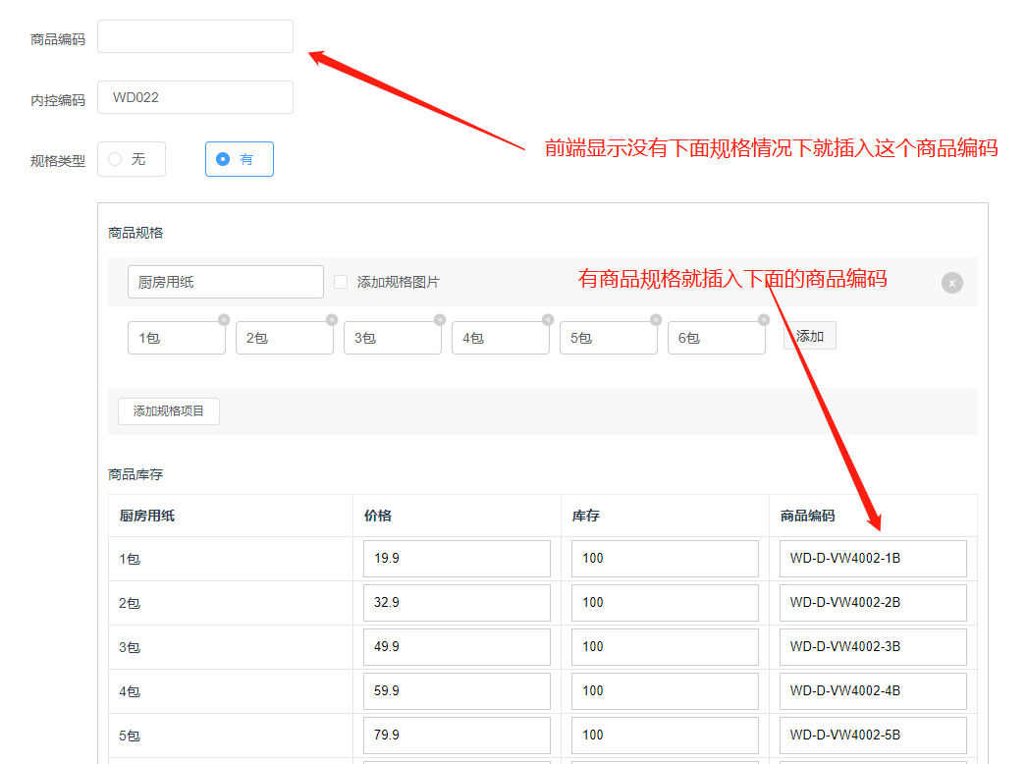
商品订单 | 2 | 订单导出功能：可以根据搜索条件 导出资料不全无销售数量单价金额，把订单相关信息全部导出。
 | 4 | 快递单号回传：如果不能对接华商发货系统， 快递单号在哪一次性回传
退款订单 | 5 | 退款单里看不到具体客户信息， 退款单中一定要能看到销售订单号。

